ENERO
 |  | RENDICION CAJA CHICA
 |  | ESTADO
 |  |  |  |  |  | MES | ENERO
 | SALDO ANTERIOR |  |  | 47,530
 | DEPÓSITO RENDICION ANTERIOR |  |  | 52,470
 | MONTO ADICIONAL |  |  | -
 | MONTO A RENDIR |  |  | 100,000
 | RENDIDO |  |  | 17,830 |  | SALDO AL CIERRE | 82,170

N° | Fecha | Tipo Documento (boleta venta-boleta honorarios-factura) | N° documento | RUT Titular del documento | Detalle | Total | Código Imputacion (RSM) 190
1 | 2025-01-16 | BOLETA |  |  | agua | 5,000
2 | 2025-01-28 | BOLETA | 2982227679 |  | Desayuno cumpleños mayerli | 12,830
3
4
5
6
7
8
9
10
11
12
13
14
15
 | TOTALES |  |  |  |  | 17,830

ABRIL
 |  | RENDICION CAJA CHICA
 |  | ESTADO |  |  |  |  |  | no mover link de saldo anterior
 |  |  |  |  |  | MES | ABRIL | siempre agregar en deposito el valor que les ingresa Raul
 | SALDO ANTERIOR |  |  | 48,140
 | DEPÓSITO RENDICION ANTERIOR |  |  | 51,860
 | MONTO ADICIONAL |  |  | -
 | MONTO A RENDIR |  |  | 100,000
 | RENDIDO |  |  | 49,950 |  | SALDO AL CIERRE | 50,050
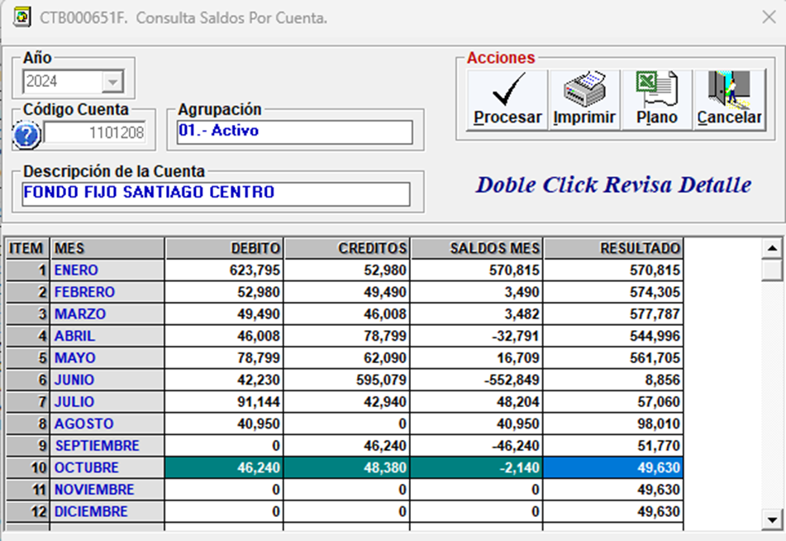
N° | Fecha | Tipo Documento (boleta venta-boleta honorarios-factura) | N° documento | RUT Titular del documento | Detalle | Total | Código Imputacion (RSM) 190
1 | 2025-04-09 | BOLETA | 3081 |  | ESPEJO | 7,990
2 | 2025-04-07 | BOLETA | 207240 |  | DESTORNILLADOR | 8,990
3 | 2025-04-12 | BOLETA | 25587202 |  | REUNION EQUIPO | 12,480
4 | 2025-04-14 | BOLETA | 14 |  | AGUA | 5,000
5 | 2025-04-16 | BOLETA | 208625 |  | CINTA DOBLE CONTACTO | 6,990
6 | 2025-04-25 | BOLETA | 141 |  | AGUA | 2,500
7 | 2025-04-29 | BOLETA | 129473 |  | CAFÉ RECEPCION MERCADERIA | 6,000
8
9
10
11
12
13
14
15
 | TOTALES |  |  |  |  | 49,950

AGOSTO
 |  | RENDICION CAJA CHICA
 |  | ESTADO
 |  |  |  |  |  | MES | AGOSTO
 | SALDO ANTERIOR |  |  | 21,430
 | DEPÓSITO RENDICION ANTERIOR |  |  | 78,570
 | MONTO ADICIONAL |  |  | -
 | MONTO A RENDIR |  |  | 100,000
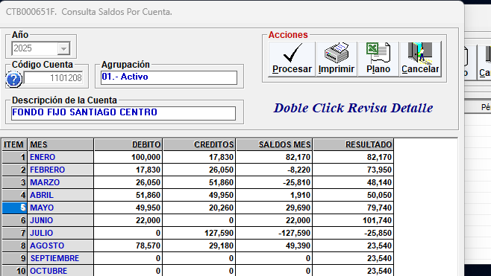
 | RENDIDO |  |  | 29,180 |  | SALDO AL CIERRE | 70,820

N° | Fecha | Tipo Documento (boleta venta-boleta honorarios-factura) | N° documento | RUT Titular del documento | Detalle | Total | Código Imputacion (RSM) 190
1 | 2025-07-26 | Boleta | 191 |  | Agua | 2,500
2 | 2025-07-28 | Boleta | 120188999414 |  | Pilas control | 7,000
3 | 2025-08-06 | Factura | 15 |  | Mantecion cortina | 14,680
4 | 2025-08-06 | Boleta | 701 |  | Agua | 2,500
5 | 2025-08-16 | Boleta | 763 |  | Agua | 2,500
6
7
8
9
10
11
12
13
14
15
 | TOTALES |  |  |  |  | 29,180

